关系图
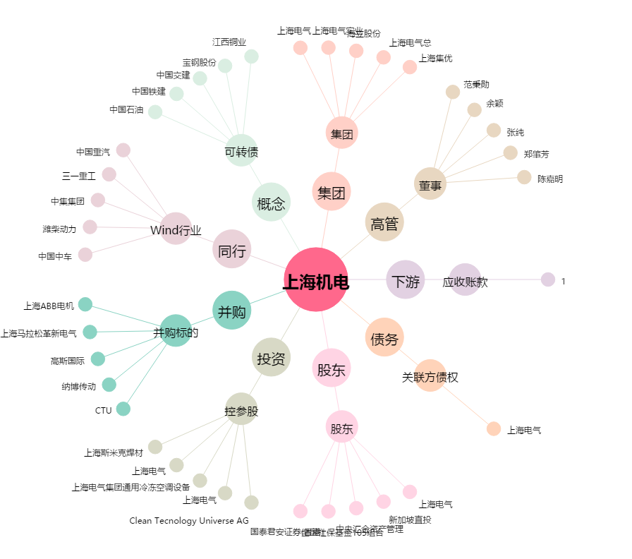
上海机电[600835.SH] - 关系概览图

